Лист1
1. Создать кастомное вирутальное устройство в Android Studio
разрешение xxxhdpi
Android 12
API level 31
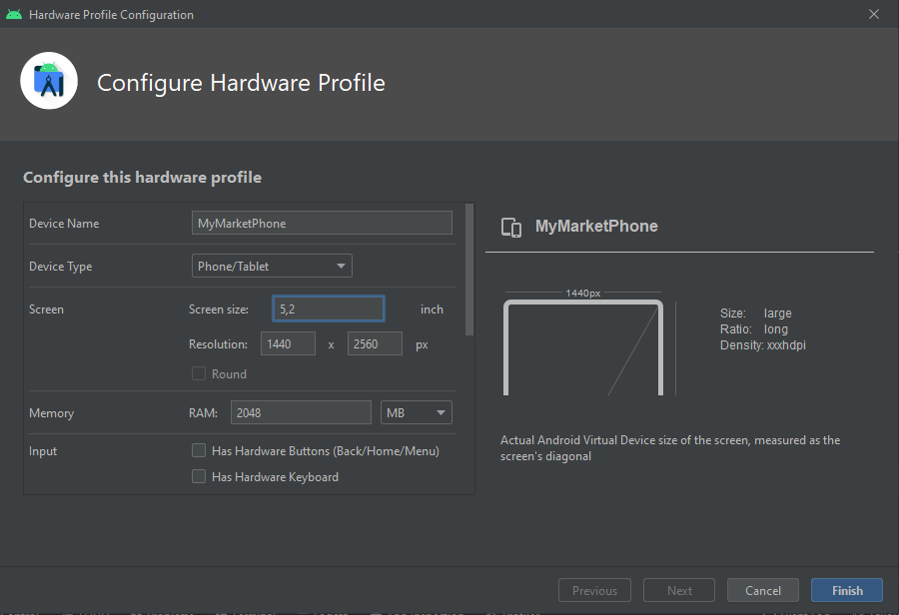
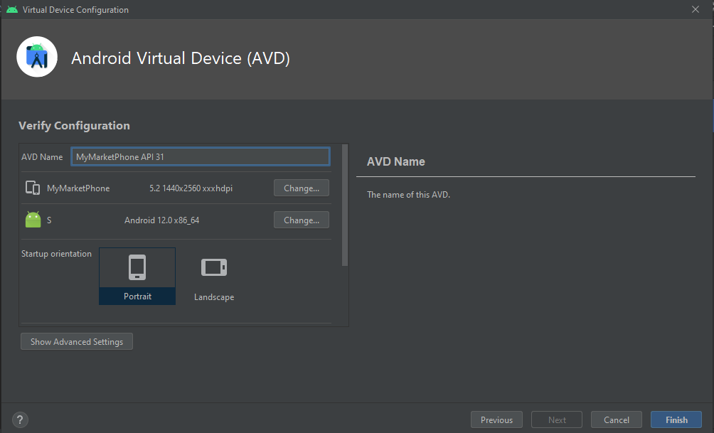

2. Установить APK приложения используя средства ADB
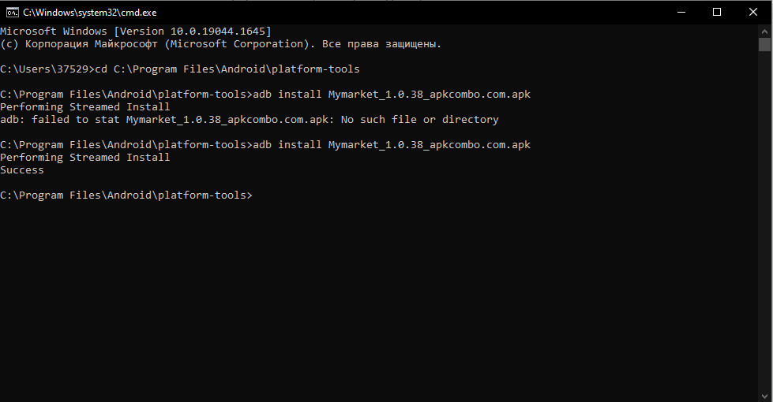

3, 4. Сделать скриншот экрана приложения и запись экрана



 | Ссылка на файлообменник

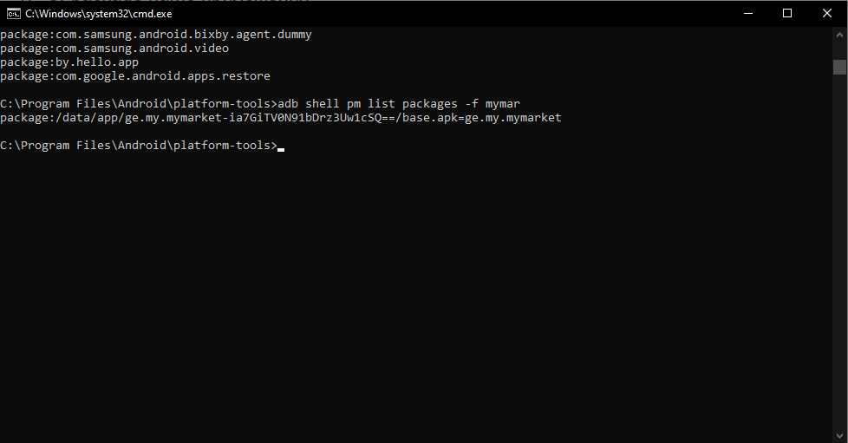
5. Найти package name приложения
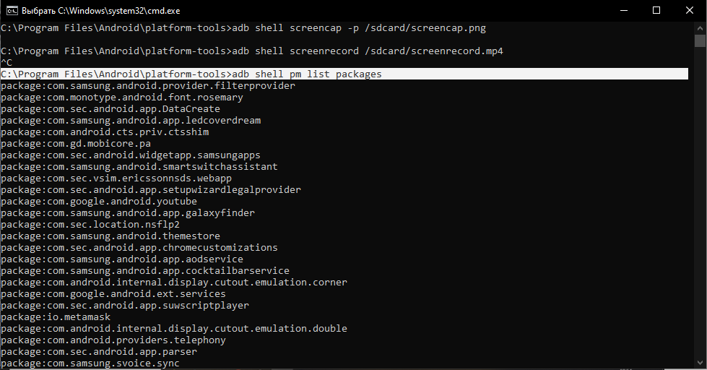

6. Скопировать логи приложения из logcat (c уровнем приоритета E)
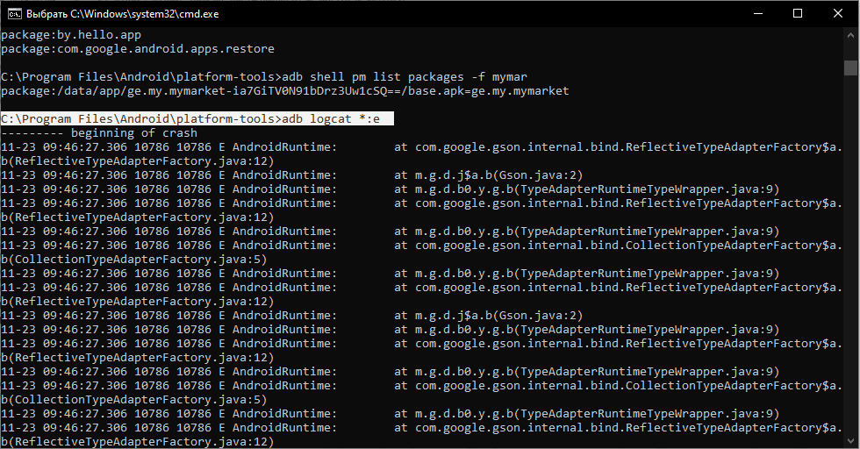
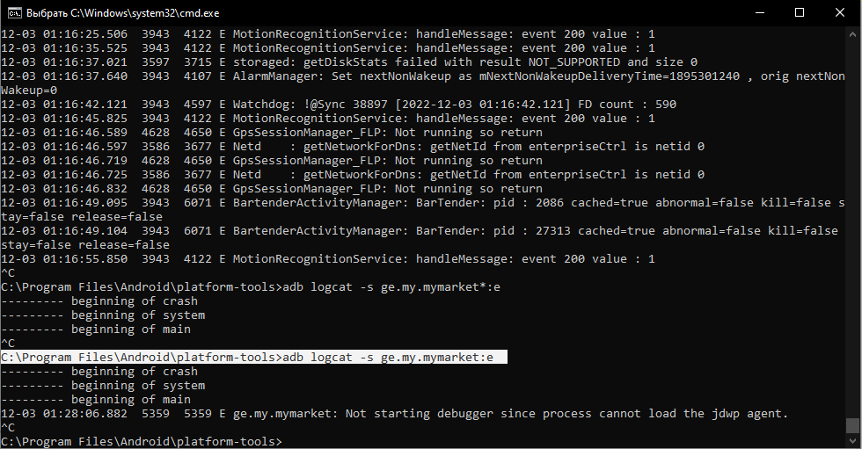

7. Выгрузить логи приложения в файл через ADB
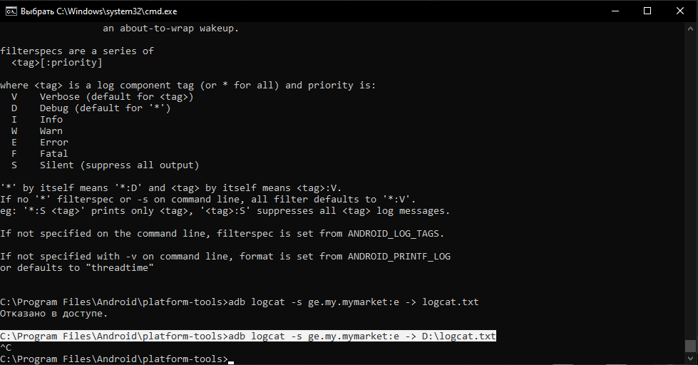

 |  | Ссылка на файлообменник

8. Провести манки тест приложения и выгрузить результаты в файл
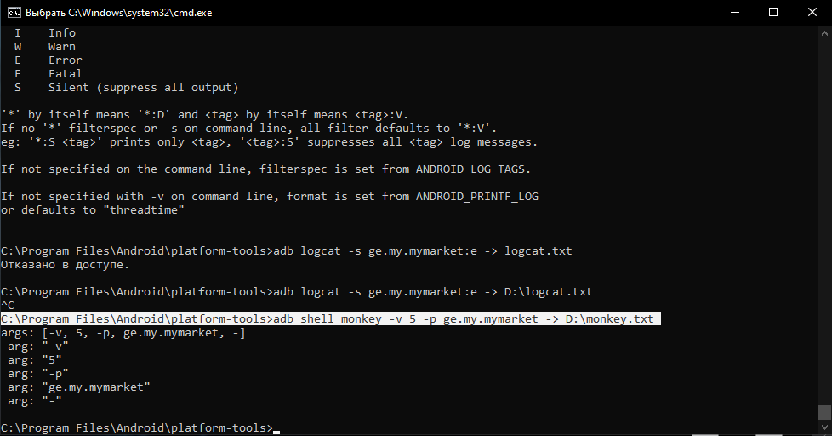

 |  | Ссылка на файлообменник

